画面イメージ
詳細設計書 | 論理名称 | K001 | システムID | KS | 改訂日 | 2022-10-05
 | 物理名称 | 入出庫情報登録 | システム名称 | 勤怠管理システム | 改訂者 | 白

画面イメージ
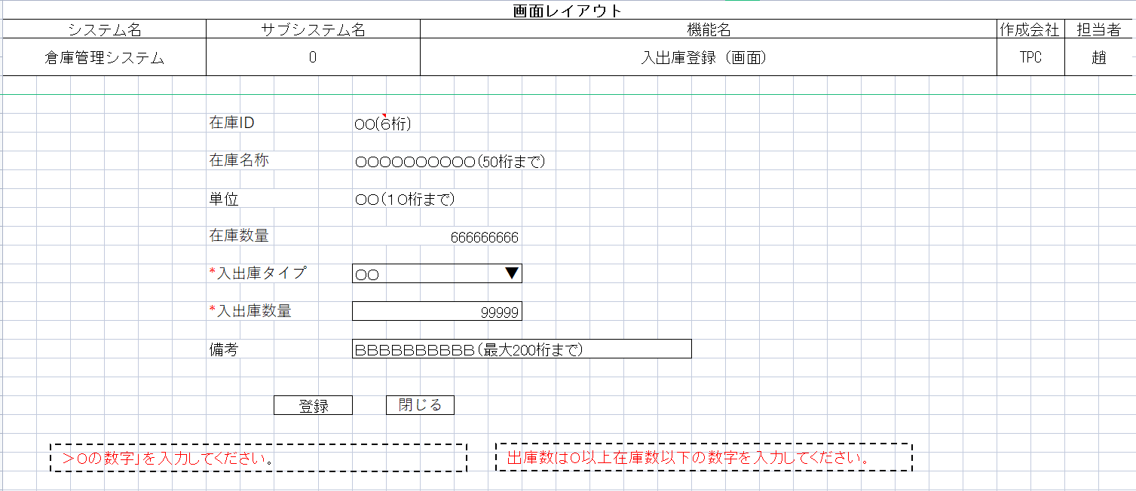

BBBBBB
AAAAAAA

IO関連
詳細設計書 |  | 論理名称 |  | K001 |  |  | システムID | KS |  | 改訂日 | 2022-10-05
 |  | 物理名称 |  | 入出庫情報登録 |  |  | システム名称 | 勤怠管理システム |  | 改訂者 | 白

I/O関連図

入出庫情報一覧
在庫情報一覧
入出庫情報登録
 |  |  |  | 在庫IDリンククリック |  |  |  |  | 追加ボタン

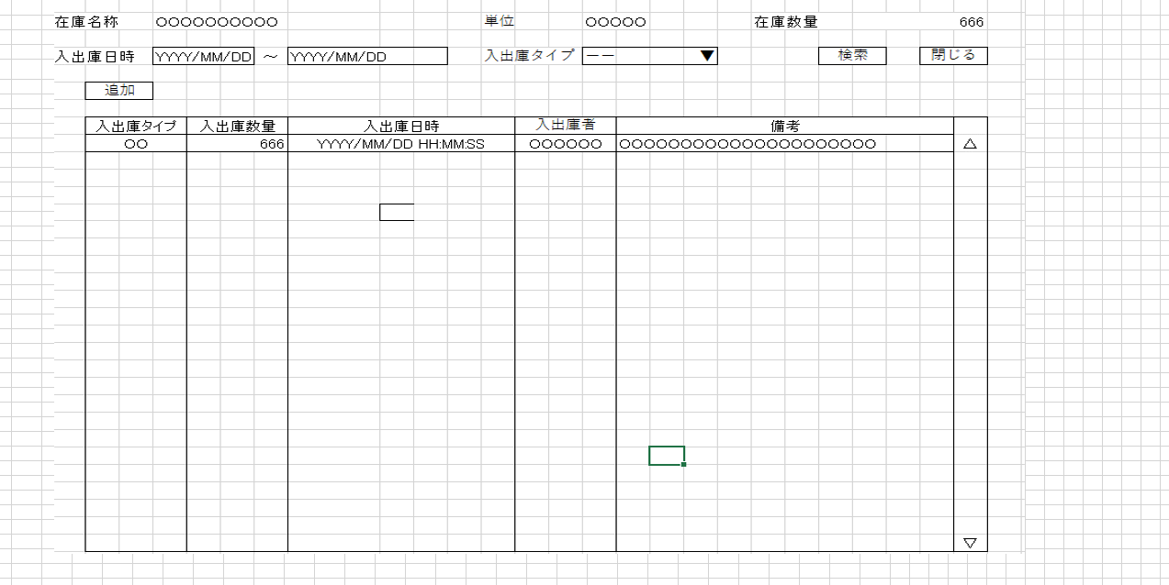

I
パラメータ一覧
No | 論理名称 |  | 物理名称 |  | I/O | 備考
1 | 在庫商品ID |  | id |  | I/O
2 | 在庫商品名称 |  | name |  | I
3 | 単位 |  | unit_id |  | O
4 | 在庫数量 |  | stock_num |  | I
5 | 入出庫タイプ |  | io_type |  | O
6 | 入出庫数量 |  | io_num |  | I
7 | 備考 |  | remarks |  | I
8
9
テーブル一覧
No | 論理名称 |  | 物理名称 |  | I/O | 備考
I
1 | t_stock |  | 在庫情報 |  | I/O
2 | t_stock_io |  | 入出庫情報 |  | I/O
3
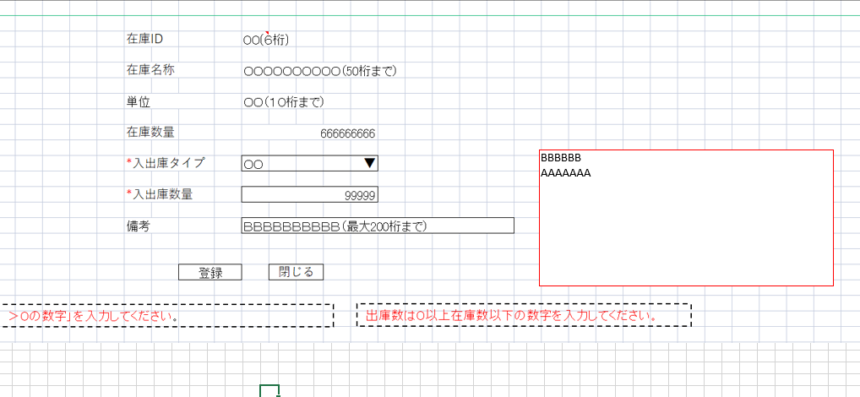
4
5
6
7
8
9
ファイル一覧
No | 論理名称 |  | 物理名称 |  | I/O | 備考
1
2
3
4
5
6
7
8
9

